Planteamiento
Paso 1
Datos de entrada: |  |  |  |  | Requerimiento de la estructura:
xk = | 386 |  |  |  | Nombre de proyecto: santiagoAlejandra
listax | [13,650,99,150,128,302,95,945,368,961] |  |  |  | carpeta: | psp
listay | [186,699,132,272,291,331,199,1890,788,1601] |  |  |  | carpeta: | ejercicio1
Paso 2
n= | 10 |  |  |  | archivo |  | psp1.py
Datos a calcular:
B0 |  | ciclo for: | Promedio |  | carpeta: | gui
B1 |  | sumaxy |  |  | archivo.ui | ventana_psp_1 | (con Qt Designer)
r |  | sumax | xavg |  |  | ventana_menu |  | Ejercicios
Paso 3
r2 |  | sumay | yavg |  | archivo main | main |  | PSP 1
Yk |  | sumax2 |  | nota: el promedio se calcula fuera del ciclo for |  |  |  | PSP2
 |  | sumay2
 |  |  |  |  |  |  |  | salir

 |  |  |  | Paso 1: | Datos de entrada
 |  |  |  | Paso 2: calcular las sumatorias y el promedio
 |  |  |  | Paso 3: | sustituir las sumatorias y los promedios en las fórmulas originales

 |  |  |  | Crear la clase para el ejercicio
 |  |  |  | método init
 |  |  |  | método str
 |  |  |  | métodos funcionales

interfaz
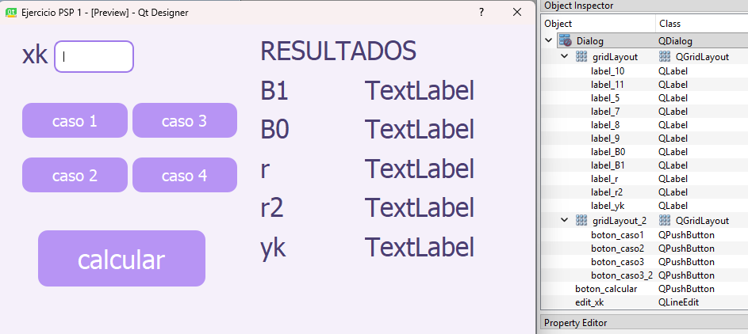
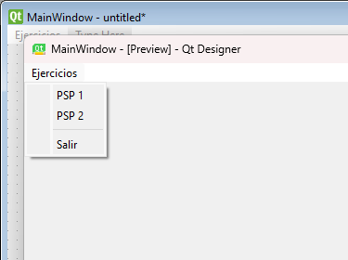
ventana_menu | ventana_psp_1

caso de prueba
#Datos Caso de prueba 1, x = col1 y = col3
x=[130,650,99,150,128,302,95,945,368,961]
y=[186,699,132,272,291,331,199,1890,788,1601]
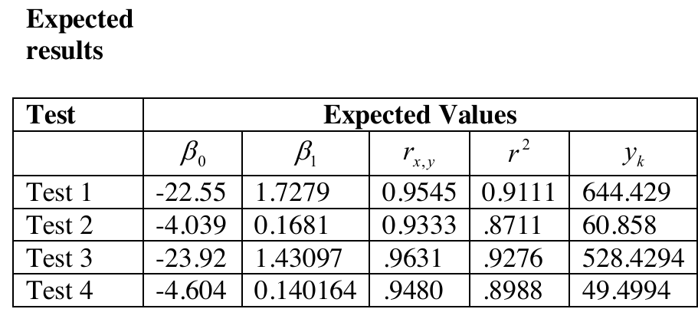
xk=386

#Datos Caso de prueba 2, x = col1 y = col4
x=[130,650,99,150,128,302,95,945,368,961]
y=[15,69.9,6.5,22.4,28.4,65.9,19.4,198.7,38.8,138.2]
xk=386

#Datos Caso de prueba 3, x = col2 y = col3
x=[163,765,141,166,137,355,136,1206,433,1130]
y=[186,699,132,272,291,331,199,1890,788,1601]
xk=386

#Datos Caso de prueba 4, x = col2 y = col4
x=[163,765,141,166,137,355,136,1206,433,1130]
y=[15,69.9,6.5,22.4,28.4,65.9,19.4,198.7,38.8,138.2]
xk=386

